Matriz
Número | Classificação | Situação | Competência
1 | Desafio | Um(a) cliente está frustrado(a) pela demora no atendimento. Quais medidas posso tomar diante dessa situação? | Centralidade no cliente
2 | Descubra a competência | A escuta ativa das necessidades e expectativas do público-alvo é realizada de forma constante, antes, durante e após o lançamento de uma solução. | Centralidade no cliente
3 | Desafio | Recebi um feedback negativo de um(a) cliente. O que fazer? | Centralidade no cliente
4 | Descubra a competência | Diante da necessidade de construir uma nova solução, escutei e apliquei os feedbacks fornecidos pelos clientes. | Centralidade no cliente
5 | Desafio | Preciso conhecer as necessidades do meu público-alvo para desenvolver uma nova solução. Como posso levantar essas informações? | Centralidade no cliente
6 | Descubra a competência | Sempre busco feedbacks das minhas entregas. Assim, posso melhorá-las constantemente. | Centralidade no cliente
7 | Desafio | Um(a) cliente utilizou as redes sociais para expor um situação de mau atendimento. Como posso contribuir para que esse(a) cliente tenha o retorno esperado? | Centralidade no cliente
8 | Descubra a competência | O(a) diretor(a) sugeriu a aplicação de novas pesquisas de mercado para aprofundar a nossa compreensão sobre os anseios do público-alvo. | Centralidade no cliente
9 | Desafio | A minha área disponibiliza um canal para atendimento digital aos clientes, mas eles preferem fazer contato via telefone. Como posso incentivar o uso do canal digital? | Centralidade no cliente
10 | Descubra a competência | Aprimorei a forma como atendo e dou suporte aos meus clientes. | Centralidade no cliente
11 | Desafio | Preciso entender quais são as etapas da jornada de atendimento dos meus clientes. O que devo fazer? | Centralidade no cliente
12 | Descubra a competência | Um(a) colega criou a rotina de consultar, regularmente, indicadores de experiência e satisfação dos clientes para entender se as atividades que desempenha estão no caminho certo. | Centralidade no cliente
13 | Desafio | Vou planejar um grande projeto, mas não conheço o histórico das últimas edições. Como descobrir o que deu certo ou não? | Centralidade no cliente
14 | Descubra a competência | Convidei um grupo de clientes para participar de testes na concepção de um novo produto. | Centralidade no cliente
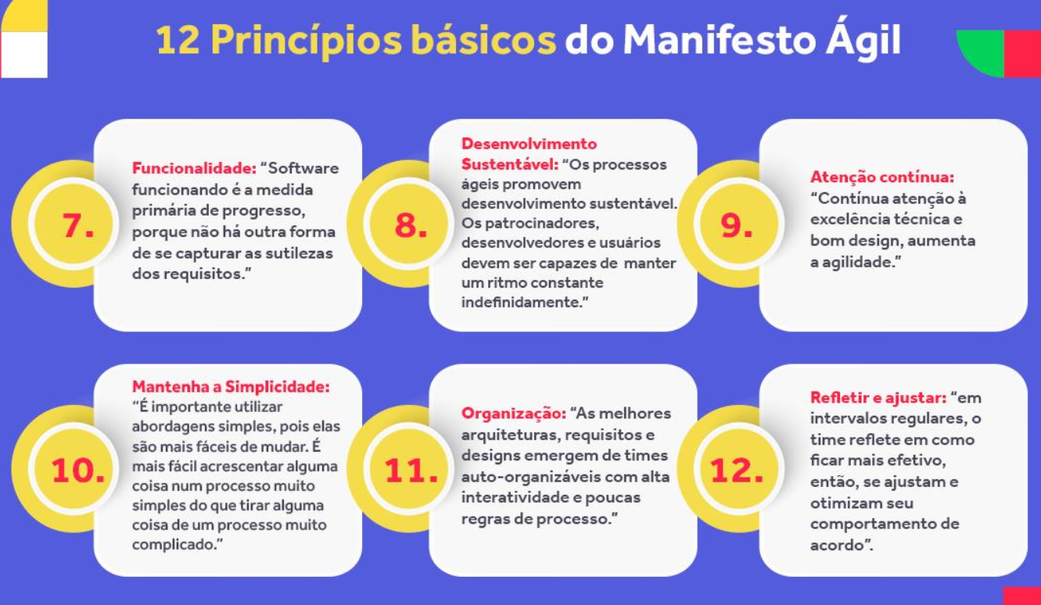
15 | Desafio | Identifiquei a necessidade de tornar um canal de atendimento mais inclusivo. Como identificar as necessidades do público-alvo e solucioná-las? | Centralidade no cliente
16 | Descubra a competência | No meu dia a dia, pratico a escuta ativa com meus clientes e busco implementar as oportunidades de melhorias identificadas. | Centralidade no cliente
17 | Desafio | Quais dados podem ser utilizados para entender o grau de satisfação dos usuários em relação aos serviços prestados pelo Grupo Marista? | Centralidade no cliente
18 | Descubra a competência | Eu e um(a) colega concluímos uma formação sobre uma ferramenta que está em alta no mercado. | Habilidade digital
19 | Desafio | Cite um problema levantado por um(a) cliente e que tenha sido solucionado recentemente. | Centralidade no cliente
20 | Descubra a competência | Usei a tecnologia para resolver um problema da minha área. | Habilidade digital
21 | Desafio | Cite as principais necessidades e expectativas dos seus clientes. | Centralidade no cliente
22 | Descubra a competência | A minha gestão utilizou dados para auxiliar na escolha de um fornecedor. | Habilidade digital
23 | Desafio | Quais ações podem ser feitas para colocar os clientes no centro de uma entrega? | Centralidade no cliente
24 | Descubra a competência | Utilizei uma metodologia ágil para atingir os objetivos propostos para minha área. | Habilidade digital
25 | Desafio | Como posso contribuir para que fornecedores, parceiros e demais áreas também considerem os clientes no centro de suas decisões? | Centralidade no cliente
26 | Descubra a competência | Aprendi a utilizar um novo sistema. | Habilidade digital
27 | Desafio | Recebi produtos com defeito do fornecedor, mas o prazo para concluir essa entrega está acabando. Quais medidas podem ser tomadas? | Centralidade no cliente
28 | Descubra a competência | Construí um novo projeto por meio da tecnologia. | Habilidade digital
29 | Desafio | Um(a) colega está com dificuldade em concluir uma atividade. Eu tenho conhecimento sobre essa demanda, mas a minha agenda está repleta de compromissos. O que fazer? | Agilidade
30 | Descubra a competência | Desenvolvi um sistema para a mensuração de dados da minha área. | Habilidade digital
31 | Desafio | Vou contribuir com um projeto que não está conectado às minhas atividades diretas e preciso ampliar o repertório para contribuir com novas ideias. Como posso fazer isso? | Agilidade
32 | Descubra a competência | Estudei as ferramentas da Microsoft e encontrei, nos aplicativos disponíveis, sugestões que podem ajudar nos processos da minha área. | Habilidade digital
33 | Desafio | Descobri que outra área está atuando no mesmo projeto que a minha equipe, mas cada time teve suas próprias ideias sobre como desenvolvê-lo. O que fazer? | Agilidade
34 | Descubra a competência | Com uma nova proposta, aprimorei o fluxo de atendimento da minha área. | Inovação
35 | Desafio | Um fornecedor precisa que a área tome uma decisão importante sobre uma compra, mas a minha gestão está de férias. Como conduzir essa situação? | Agilidade
36 | Descubra a competência | Na reformulação de um processo interno, testei várias possibilidades sem medo de errar. | Inovação
37 | Desafio | O fluxo de outra área está atrasando as entregas da minha equipe. Como resolver essa situação? | Agilidade
38 | Descubra a competência | Um(a) colega sugeriu mudanças para otimizar um processo de trabalho. | Inovação
39 | Desafio | Uma das minhas metas é rever as etapas de um processo interno, buscando simplificá-lo. Quais metodologias podem me ajudar? | Agilidade
40 | Descubra a competência | Criei a rotina de experimentar e prototipar soluções, testando novas alternativas até entender qual é a melhor opção. | Inovação
41 | Desafio | Preciso saber como as entregas de um projeto estão agregando valor ao público-alvo, mas há várias áreas trabalhando juntas. Quais ferramentas podem me ajudar? | Agilidade
42 | Descubra a competência | Simplifiquei um processo burocrático que era crítico em minha área. | Inovação
43 | Desafio | É necessário substituir o fornecedor de um sistema, mas a troca precisa ser ágil para minimizar o impacto aos usuários. Quais medidas podem ajudar? | Agilidade
44 | Descubra a competência | Otimizei minha rotina de trabalho por meio de uma ferramenta ágil. | Inovação
45 | Desafio | Um canal de atendimento está fora do ar e preciso pensar em formas de minimizar o impacto aos clientes. Quais ações podem ajudar? | Agilidade
46 | Descubra a competência | Reuni um time multidisciplinar e rodamos um design sprint para a concepção de uma nova solução ou produto. | Inovação
47 | Desafio | Cite um desafio recente que foi solucionado com o uso de metodologias ágeis. | Agilidade
48 | Descubra a competência | A minha equipe de trabalho buscou uma startup para nos ajudar a resolver um problema. | Inovação
49 | Desafio | Cite uma metodologia ágil e como ela pode ser aplicada no dia a dia. | Agilidade
50 | Descubra a competência | A minha gestão compartilhou a sua opinião, de forma transparente e cuidadosa, ao dar feedback para a equipe. | Coragem
51 | Desafio | Cite uma iniciativa realizada em conjunto entre duas ou mais Frentes de Missão. | Agilidade
52 | Descubra a competência | Após mudar de área, procurei conhecer os fluxos da nova equipe e me adaptar às mudanças da melhor maneira. | Coragem
53 | Desafio | Estou criando um novo serviço. Devo implantá-lo somente depois que estiver totalmente pronto ou posso lançar uma versão beta? | Agilidade
54 | Descubra a competência | Questionei meus colegas de trabalho sobre o contrato com um fornecedor antigo, propondo novos fornecedores que podem melhorar nossas entregas. | Coragem
55 | Desafio | A reclamação do(a) cliente sobre um produto que estamos desenvolvendo não estava no escopo inicial. E agora? | Agilidade
56 | Descubra a competência | Assumi um novo projeto que representa um grande desafio profissional. | Coragem
57 | Desafio | Devo alinhar as expectativas sobre resultados com o(a) cliente ou é melhor eu definir e controlar as entregas? | Agilidade
58 | Descubra a competência | Identifiquei um fator de risco em um projeto e compartilhei com a equipe de trabalho, mesmo sabendo que teremos que repensar fluxos já definidos. | Coragem
59 | Desafio | Diante de uma sobrecarga de trabalho, sempre faço hora extra e depois compenso. Essa é uma prática comum da minha área. Devemos mudar? | Agilidade
60 | Descubra a competência | Um(a) colega persistiu no sucesso de um projeto mesmo depois de enfrentar algumas dificuldades. | Coragem
61 | Desafio | Preciso garantir um bom design no desenvolvimento de um produto ou o que vale é o conteúdo? | Agilidade
62 | Descubra a competência | Propus uma solução diferente daquela que o grupo de trabalho havia sugerido e estimulei a reflexão sobre essa mudança. | Coragem
63 | Desafio | Na última semana, houve um conflito entre os colaboradores da minha área. Qual cerimônia ágil seria útil para ajudar a solucionar isso? | Agilidade
64 | Descubra a competência | Apontei para a minha gestão alguns pontos de melhoria que podem ajudar no papel de liderança. | Coragem
65 | Desafio | Em que momento a minha equipe deve fazer uma pausa para analisar as nossas entregas e ver o que foi bom ou precisa melhorar? | Agilidade
66 | Descubra a competência | Busquei o apoio de áreas parceiras, ampliando meu círculo de relacionamento. | Colaboração
67 | Desafio | O que é mais importante: seguir um planejamento inicial ou se adaptar e garantir o valor agregado ao cliente? | Agilidade
68 | Descubra a competência | Ao trocar conhecimento com outras áreas, adotei uma postura aberta para escutar os colaboradores e conhecer ideias diferentes. | Colaboração
69 | Desafio | A Instituição implantou um novo software, mas estou encontrando dificuldade para adotá-lo no dia a dia. O que fazer? | Transformação digital
70 | Descubra a competência | Na reunião de equipe, o(a) gerente da área agradeceu a todos que contribuíram para o alcance de um objetivo. | Colaboração
71 | Desafio | Percebi que a minha equipe não explora novas soluções digitais para as nossas entregas. Como posso ajudar a fomentar essa cultura? | Transformação digital
72 | Descubra a competência | Convidei colaboradores de outras Frentes de Missão para atuarmos juntos em um projeto que impactará o Grupo Marista. | Colaboração
73 | Desafio | Novas práticas e soluções do mercado estão revolucionando projetos semelhantes aos meus. Quais ações ajudarão a trazer essas ferramentas para a minha realidade? | Transformação digital
74 | Descubra a competência | A minha gestão escutou de forma empática o meu pedido de ajuda e me apoiou em minha dificuldade. | Colaboração
75 | Desafio | Como posso aproveitar as ferramentas on-line para estar próximo da minha equipe durante o home office? | Transformação digital
76 | Descubra a competência | Um(a) colega pediu o meu apoio na elaboração de um novo projeto. | Colaboração
77 | Desafio | Um concorrente está se destacando pelo uso de tecnologias inovadoras. Como avaliar se essas ferramentas se aplicam à nossa realidade? | Transformação digital
78 | Descubra a competência | Estabeleci uma forte parceria que contribuiu para atingirmos melhores resultados no nosso trabalho. | Colaboração
79 | Desafio | Cite um desafio recente que foi solucionado com o uso de ferramentas digitais. | Transformação digital
80 | Descubra a competência | Ferramentas ágeis têm sido essenciais para melhorar as interações entre a minha equipe, ajudando a reduzir conflitos e resolver eventuais impedimentos. | Colaboração
81 | Desafio | Cite uma nova tecnologia que facilitou as suas entregas. | Transformação digital
82 | Descubra a competência | A minha gestão conduziu o momento de espiritualidade na reunião com a minha equipe. | Alinhado ao propósito
83 | Desafio | Cite um exemplo de como o uso de dados te ajudou a tomar uma decisão importante. | Transformação digital
84 | Descubra a competência | Procurei maneiras de incorporar práticas sustentáveis nas entregas da minha área. | Alinhado ao propósito
85 | Desafio | Como posso usar a tecnologia para aumentar a minha produtividade? | Transformação digital
86 | Descubra a competência | Visitei outras unidades/áreas para ampliar meu conhecimento sobre o impacto da missão Marista. | Alinhado ao propósito
87 | Desafio | Quais novas tecnologias do mercado podem ajudar a alavancar nossos produtos e processos? | Transformação digital
88 | Descubra a competência | Busquei alternativas para inserir os valores Maristas no meu dia a dia de trabalho. | Alinhado ao propósito
89 | Desafio | A minha equipe quer incentivar o uso de dados para tomarmos decisões mais assertivas. O que fazer para fomentar essa cultura? | Transformação digital
90 | Descubra a competência | Me inspirei na missão Marista para garantir o melhor resultado em um projeto. | Alinhado ao propósito
91 | Desafio | Como posso considerar a experiência do usuário para melhorar os sistemas do Grupo Marista? | Transformação digital
92 | Descubra a competência | Ajudei um(a) colega a conhecer os principais aspectos da identidade e cultura Marista. | Alinhado ao propósito
93 | Desafio | Na minha área, quais são as oportunidade para aplicar as mudanças trazidas pela evolução dos processos e das tecnologias de segurança? | Transformação digital
94 | Descubra a competência | Em minha conduta, busco estar alinhado à essência Marista, celebrando as conquistas e os aprendizados. | Alinhado ao propósito
95 | Desafio | Quais comportamentos esperamos que sejam influenciados pela transformação digital? | Transformação digital
96 | Descubra a competência | Desde que começamos a trabalhar com OKRs, a minha equipe consegue priorizar as iniciativas que buscam alcançar os resultados-chave do nosso negócio. | Alinhado ao propósito
97 | Descubra a competência | Identifiquei uma falha em um processo interno e procurei a melhor solução para resolver o problema. | Autonomia
98 | Descubra a competência | Compartilhei com um(a) colega de trabalho atividades que estimulam nosso protagonismo. | Autonomia
99 | Descubra a competência | A minha gestão teve a iniciativa de propor uma solução para um processo que estava crítico há muito tempo. | Autonomia
100 | Descubra a competência | Atuei de forma preventiva, antecipando um problema e adotando medidas para evitá-lo. | Autonomia
101 | Descubra a competência | Me senti confiante para conduzir uma reunião de trabalho sem a presença da minha gestão. | Autonomia
102 | Descubra a competência | Um(a) colega foi proativo(a) em suas decisões, tomando o cuidado de cumprir com o que havia sido combinado com a equipe. | Autonomia
103 | Descubra a competência | Me preparei com todas as informações antes de ir para uma reunião de trabalho. | Autonomia
104 | Descubra a competência | Faço reuniões semanais de alinhamento com a minha gestão para não precisar acioná-la o tempo todo em busca de direcionamentos e validações. | Autonomia

